Sheet1
 |  |  |  |  |  |  |  | 平成28年8月吉日
埼玉県ミニバスケットボール連盟 |  |  |  |  |  |  |  | 埼玉県ミニバスケットボール連盟
登録全チーム代表者関係各位 |  |  |  |  |  |  |  | 理事長 有賀 千歳

埼玉県ミニバスケットボール連盟公認協力ロングTシャツ販売について
＜2016-2017シーズン限定販売品＞

埼玉県ミニバスケットボール連盟の理念に基づき、日頃の熱心な活動及び御協力ありがとうございます。
さて、新シーズンに向けて当連盟のさらなる活性化と各種大会講習会等の潤滑な運営を図る為、
埼玉県バスケットボール協会オフィシャルサプライヤーのディーズベスト(株)協力のもと、
オフィシャルロングTシャツを下記要領にて限定販売し、売上金の一部を連盟運営資金として、
御寄附いただく企画を立てさせて頂きました。
どうか趣旨を御理解の上、年間何枚か購入する練習着、チームウェア等の一枚として、
各チーム取りまとめの上、多数の申し込みを頂き、ご協力下さいますようにお願い申し上げます。
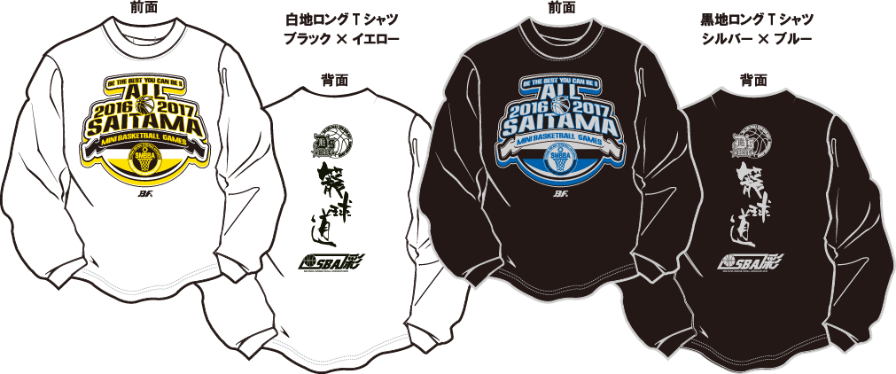

◆ 申込み方法期限
 | 下記申込書に必要事項を記入の上、各地区担当者宛に提出して下さい。
 | 締切日 |  | 月 日( ) |  | → | 月 旬納品予定

 | ※各地区毎に集計集金等取り纏めて頂き、地区ごとに一括発注、一括納品となります。
 | (運賃等経費節減の為)

◆ その他
 | 商品に関するお問合せは… |  |  | ディーズベスト株式会社 |  |  |  | 〒332-0001
 |  |  |  | 代表取締役 瀬上 浩 |  |  |  | 埼玉県川口市朝日2-1-18-811
 |  |  |  |  |  |  |  | 携帯：080-5412-5339
キリトリ

埼玉県ミニバスケットボール連盟公認協力ロングTシャツ購入申込書

地区名 |  |  |  |  | 代表者名
チーム名 |  |  |  |  | 連絡先
サイズ |  | 3S | 2S | S | M | Ｌ | ＬＬ | 3Ｌ | 4Ｌ | 計
ロングTｼｬﾂ | ホワイト |  |  |  |  |  |  |  |  | 0
¥3,000 | ブラック |  |  |  |  |  |  |  |  | 0
税込特別価格 |  |  | 合計 |  | 枚 | × | ＠3,000 | 合計￥ | 0
◆参考サイズ
サイズ | 3S | 2S | S | M | Ｌ | ＬＬ | 3Ｌ | 4Ｌ
身長 | 135～145 | 145～155 | 150～160 | 155～165 | 165～175 | 170～180 | 180～185 | 185～190

